Hoja1
 | HIPOCLORITO DE SODIO

INDICACIONES DE PELIGRO :
H290 Puede ser corrosivo para los metales.
H314 Provoca quemadura cutáneas y daño oculares graves.
H318 Provoca lesiones oculares graves.
H370 Provoca daño en el aparato respiratorio por inhalación
H400 Muy toxico para la vida acuática
H410 Muy toxico para la vida acuática con efectos duraderos.
INDICACIONES DE PRECAUCION :
P260 No respirar la niebla, los vapores ni las pulverizaciones.
P264 Lavarse bien después de la manipulación.
P280 Usar guantes y vestimenta de protección y protección para los ojos y la cara.
P270 No comer, beber ni fumar cuando se usa el producto.
P234 Conservar solo en el recipiente original.
P273 No liberar en el medioambiente.
RESPUESTA ANTE EMERGENCIA:
P305 + P351 + P338 – SI CAE EN LOS OJOS: Enjuagar cuidadosamente con agua durante varios
minutos. Retirar los lentes de contacto, si se puede hacer fácilmente. Continuar enjuagando.
P301+ P330 + P331 – SI SE INGIERE: Enjuagar la boca. NO inducir el vómito.
P303+ P361 + P353 – SI CAE SOBRE LA PIEL (O EL CABELLO): Quitarse de inmediato la
vestimenta contaminada. Enjuagar la piel con agua/ducha.
P310 Llamar de inmediato a un CENTRO DE TOXICOLOGIA o al médico.
P363 Lavar la vestimenta contaminada antes de volver a usarla.
P304 + P340 – SI SE INHALA: Llevar la victima al aire libre y mantenerla en reposo en una
posición cómoda para respirar.
P321 Tratamiento específico ( ver información de Primeros Auxilios en la etiqueta del productoy/o en la Sección 4 de la HDS)
P307+ P311: en caso de exposición: llamar a un CENTRO DE TOXICOLOGIA o al médico.
P390 Absorber el derrame para evitar el daño material.
P391 Recoger el derrame.
ALMACENAMIENTO:
P405 Almacenar de forma segura.
P406 Almacenar en recipientes resistentes a la corrosión con un revestimiento interior
resistente como titanio o tantalio.
ELIMINACION:
P501 Eliminar el contenido conforme a la reglamentación local vigente.

PELIGRO

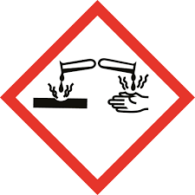
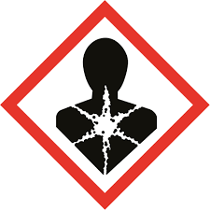

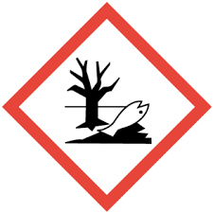

Nº de UN: 85/1791
Neto: 1000 litros.

Direccion:
Mitre 1500 - Gral Fernandez Oro -Rio Negro - Argentina.
N° de Emergencia :
299-5478612 / 299-6340735

